Storypoints US
Userstory | Feixiang | Jake | Sybren | Thomas | Stephen | Definitief | Jorim
1 | 20 | 20 | 13 | 20 | 40 | 20 | NA
2 | 13 | 13 | 8 | 8 | 8 | 13 | NA
3 | 2 | 8 | 3 | 5 | 5 | 8 | NA
4 | 2 | 8 | 3 | 5 | 3 | 8 | NA | wie zijn dit?
5 | 5 | 3 | 2 | 1 | 8 | 3 | NA
6 | 8 | 8 | 5 | 5 | 5 | 8 | NA
7 | 3 | 5 | 3 | 3 | 3 | 5 | NA
8 | 5 | 5 | 5 | 5 | 5 | 5 | NA
9 | 3 | 3 | 5 | 5 | 3 | 5 | NA
10 | 5 | 5 | 3 | 3 | 5 | 5 | NA
11 | 8 | 8 | 3 | 3 | 5 | 8 | NA
12 | 13 | 13 | 13 | 13 | 13 | 13 | NA
13 | 20 | 20 |  |  | 20 | 20 | NA
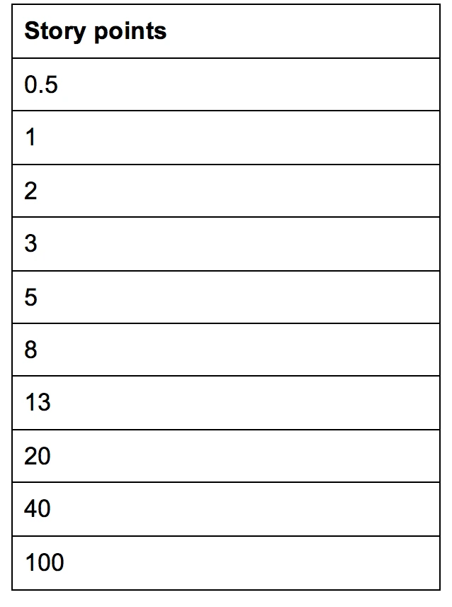
5
13
20 | 20 | NA
<-- was deze | Pizza?

2321

